Informe de Comisión (2)
 |  | Formato de Informe de Actividades de la Comisión

Datos del Personal Comisionado

 | Numero de Oficio de la Comision: |  |  | CDQ/P/DAR/2276/2025

 | Lugar y Periódo de la Comisión : |  |  | CANCUN, QUINTANA ROO DEL 28 DE JULIO AL 1 DE AGOSTO DE 2025

 | Nombre del Comisionado : |  | JUAN OCTAVIO SANCHEZ AZCORRA |  |  |  |  |  | R.F.C. | SAAJ780825H38

 | Puesto: | Jefe del Depto. Form. Deportiva |  |  |  | Nivel : | 500A |  | Tipo : | CONFIANZA

DEPTO. O DIRECCIÓN : | Departamento o Dirección de Adscripción : |  |  |  | DIRECCION DE ALTO RENDIMIENTO

 | Asunto de la Comisión : |  | Asiste a la reunión de trabajo con diferentes asociaciones y técnicos de las diferentes disciplinas deportivas que se llevara a cabo en el CEDAR en el municipio de Benito Juárez

Reporte de las Tareas Desempeñadas durante la Comisión

 | Se realizaron reuniones continuas en la ciudad de Cancun, especificamente en el CEDAR, con diversas asociaciones, jefes tecnicos y entrenadores, metodologos y personal tecnico de la CODEQ, para realizar planificacciones y tomar acuerdos en torno a los temas deportivos de las disciplinas que participan en el proceso olimpiada nacional con miras a la dosificacion de los planes y programas de entrenamiento para lograr los objetivos en materia de las medallas deportivas.

Evidencia Fotográfica de la Comisión
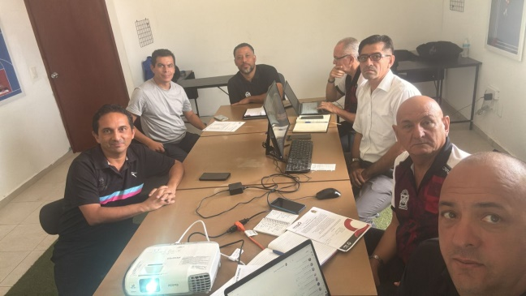 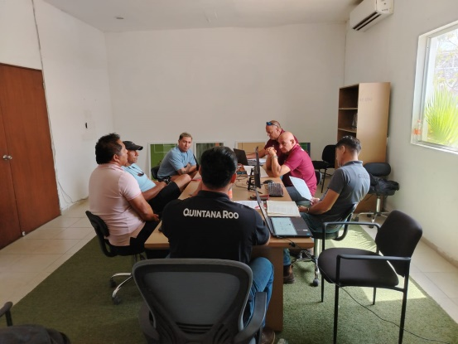 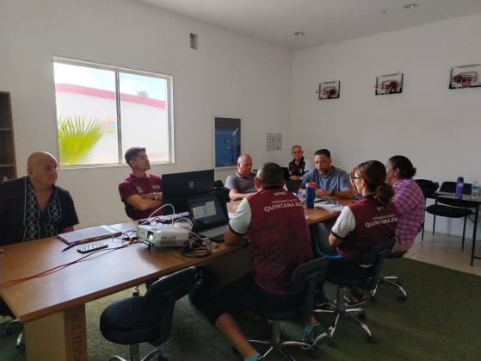

 |  | Firma del Comisionado |  |  |  |  |  | Exclusivo Recursos Humanos

 |  | Nombre: | Mtro. Juan Octavio Sanchez Azcorra

 |  | Puesto: | Jefe del Depto. Formacion Deportiva

Comisión del Deporte de Quintana Roo
Calzada Veracruz No. 59, Col. Barrio Bravo C.P. 77098
Chetumal, Quintana Roo, México
Conmutador: 983 833 0019 y 983 833 00 20

 |  |  |  |  |  |  |  | Sello y Firma de Recibido

